UI Design
システム名 | 工程 | 詳細設計書 | 作成 | ='Log History'!F15
機能名 |  |  | 変更

UI Design

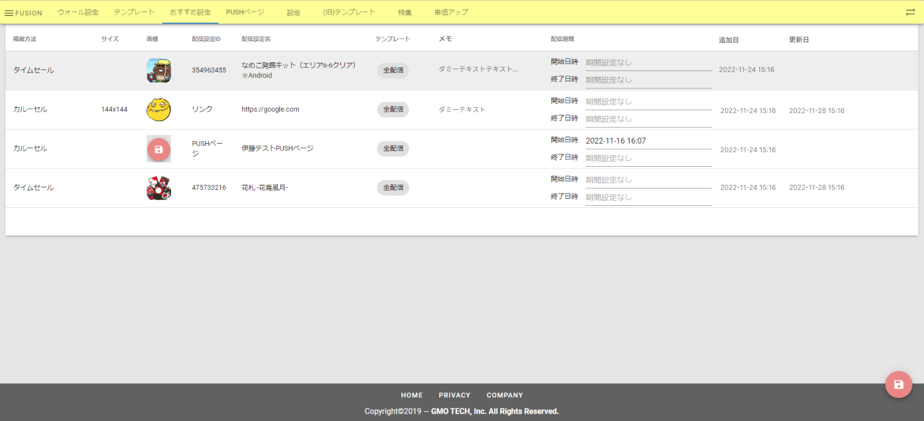

1

2

Function
システム名 | 0 |  |  | 工程 |  |  | 詳細設計書 |  |  |  |  |  | 作成 | 0 | 0
機能名 | 0 |  |  |  |  |  |  |  |  |  |  |  | 変更

Function / Param Input |  | Process Input | Process detail |  |  |  |  |  |  |  |  |  |  |  |  | Process Ouput
getAllRecommend() |  |  | 1 | Thực hiện Get data Recommend |  |  |  |  |  |  |  |  |  |  |  | listRecommend<object>
 |  |  |  | 1.1 | Thực hiện câu lệnh SQL
 |  |  |  |  |  | SELECT
 |  |  |  |  |  |  | GROUP_CONCAT(t.id ORDER BY t.position ASC SEPARATOR '(,)') as lstIdTemplate,
 |  |  |  |  |  |  | GROUP_CONCAT(t.title ORDER BY t.position ASC SEPARATOR '(,)') as lstNameTemplate,
 |  |  |  |  |  |  | r.id,
 |  |  |  |  |  |  | r.ad_id,
 |  |  |  |  |  |  | r.position,
 |  |  |  |  |  |  | t.title,
 |  |  |  |  |  |  | t.id,
 |  |  |  |  |  |  | r.memo,
 |  |  |  |  |  |  | r.linkable_type,
 |  |  |  |  |  |  | r.contentable_type,
 |  |  |  |  |  |  | r.template_select_type,
 |  |  |  |  |  |  | bs.`name` as bnsize, r.start_at, r.end_at
 |  |  |  |  |  | FROM recommends r
 |  |  |  |  |  | LEFT JOIN recommend_templates rt On rt.recommend_id = r.id
 |  |  |  |  |  | LEFT JOIN templates t on rt.template_id = t.id
 |  |  |  |  |  | LEFT JOIN banner_settings bs ON r.ad_size_id = bs.id
 |  |  |  | 1.2 Thực hiện hàm getAllAds()
 |  |  |  |  | Lấy các giá trị r.ad_id khác null tại danh sách recommends của mục (1.1)
 |  |  |  |  |  | Truyền recommends cho Function getAllAds()
 |  |  |  |  | refer tại đây
 |  |  |  | 1.3 Map dữ liệu tại 1.1 và 1.2 theo cột ad_id
 |  |  |  | 1.4 Lấy ra danh sách recommend từ kết quả map tại mục 1.3 hiển thị lên màn hình

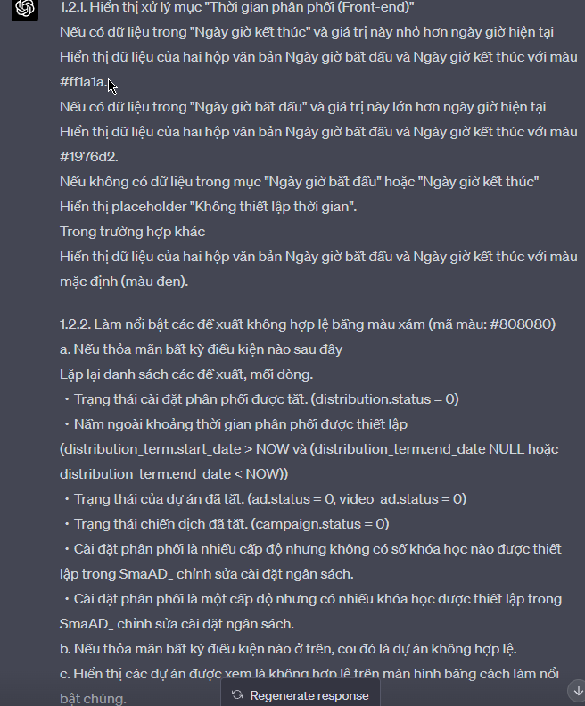
showRecommend() |  | listRecommend: List<Object> |  | 1. gọi Function getAllRecommend()
 |  |  |  | 2 | Trường hợp danh sách listRecommends <> null
 |  |  |  |  | 1.2.1. Xử lý hiển thị item 配信期間 (Front-end)
 |  |  |  |  |  | Trường hợp item No 13 終了日時 có data và < current time
 |  |  |  |  |  |  | Hiển thị data 2 textbox No 12, 13 màu: #ff1a1a
 |  |  |  |  |  | Trường hợp item No 12 終了日時 có data và > current time
 |  |  |  |  |  |  | Hiển thị data 2 textbox No 12, 13 màu: #1976d2
 |  |  |  |  |  | Trường hợp item No 12 hoặc item No 13 không có data
 |  |  |  |  |  |  | Hiển thị placeholder "期間設定なし"
 |  |  |  |  |  | Các trường hợp khác
 |  |  |  |  |  |  | Hiển thị data 2 textbox No 12, 13 màu mặc định (đen)
 |  |  |  |  | 1.2.2 Xử lý Hiển thị highlight màu XÁM (mã màu: #808080) cho các anken Recommend invalid
 |  |  |  |  |  | a. Duyệt qua từng dòng của danh sách listRecommend
 |  |  |  |  |  | Thỏa mãn 1 trong các điều kiện
 |  |  |  |  |  |  | ・Distribution Status OFF (distribution.status = 0)
 |  |  |  |  |  |  | ・Distribution Out of Term (distribution_term.start_date > NOW và (distribution_term.end_date NULL hoặc distribution_term.end_date < NOW))
 |  |  |  |  |  |  | ・Anken Status OFF (ad.status = 0, video_ad.status = 0)
 |  |  |  |  |  |  | ・Campaign Status OFF (campaign.status = 0)
 |  |  |  |  |  |  | ・Distribution là multi course mà ko set Course number tại SmaAD_予算設定 編集
 |  |  |  |  |  |  | ・Distribution là đơn course mà set nhiều course tại SmaAD_予算設定 編集
 |  |  |  |  |  | b. Nếu thỏa mãn 1 trong các điều kiện trên đánh dấu là "Ankend Invalid"
 |  |  |  |  |  | c. Hiển thị hightlight trên màn hình cho các Anken đã được đánh dấu là "Anken Invalid"
Save_Swap_Recommend() |  |  |  | Thực hiện vòng lặp update data từ trên xuống dưới các recommend trên màn hình
 |  |  |  |  | Thực hiện update SQL (Trường hợp thứ tự của item không thay đổi thì không thực hiện update)

 |  |  |  |  |  | UPDATE |  |  |  | recommends
 |  |  |  |  |  | SET |  |  |  | position | = | số thứ tự dòng recommend trên màn hình,
 |  |  |  |  |  |  |  |  |  | update_at | = | current_time
 |  |  |  |  |  | WHERE |  |  |  | id | = | id_recommend trên màn hình theo dòng update

 |  |  |  | Trường hợp update thành công
 |  |  |  |  | Hiển thị alert: |  |  |  | refer sheet Massage
 |  |  |  |  | Trở lại màn hình List Recommends, load lại data theo thứ tự update mới nhất.
 |  |  |  | Trường hợp update thất bại
 |  |  |  |  | Hiển thị alert dưới dạng:
 |  |  |  |  |  |  |  |  | refer sheet Massage ・{Detail error 1}
 |  |  |  |  | ※Detail error:
 |  |  |  |  | Lỗi kết nối, lỗi không xác định: |  |  | {recommend.swap.update.error.unknow} tham chiếu sheet Message

getAllAds() |  | recommends: list |  | Thực hiện câu truy vấn SQL trên cache được lấy từ smaad_main
recommends: list |  |  |  | SELECT
 |  |  |  |  | (c.status AND d.status AND a.status
 |  |  |  |  | AND (CASE WHEN (d.multi_course = 1 AND COUNT(DISTINCT b.course_number) > 0) OR
 |  |  |  |  | (d.multi_course = 0 AND COUNT(DISTINCT b.course_number) = 0) THEN 1
 |  |  |  |  | ELSE 0 END)
 |  |  |  |  | AND MAX((NOW() > dt.start_date and (dt.end_date is null OR dt.end_date > NOW())))) as status,
 |  |  |  |  | d.id as distribution_id,
 |  |  |  |  | pi.platform as platform,
 |  |  |  |  | d.name as distribution_name,
 |  |  |  |  | d.auto_cv as auto_cv,
 |  |  |  |  | d.approve_term as approve_term,
 |  |  |  |  | d.test_date,
 |  |  |  |  | p.price,
 |  |  |  |  | d.allow_media_type,
 |  |  |  |  | d.get_budget_type,
 |  |  |  |  | COUNT(DISTINCT b.course_id) as course_cnt,
 |  |  |  |  | SUM(b.pay_rate) as rate,
 |  |  |  |  | (CASE WHEN d.multi_course = 0 THEN b.course_name ELSE NULL END) as course_name,
 |  |  |  |  | a.id as ad_id,
 |  |  |  |  | cre.ad_size_id,
 |  |  |  |  | cre.image_url as icon_url,
 |  |  |  |  | cre.video_name as video_url,
 |  |  |  |  | pt.tag_ids,
 |  |  |  |  | pt.tag_names,
 |  |  |  |  | d.multi_course as is_multi_course,
 |  |  |  |  | GROUP_CONCAT(b.id ORDER BY b.course_number ASC SEPARATOR '(,)') as budget_ids,
 |  |  |  |  | GROUP_CONCAT(b.course_id ORDER BY b.course_number ASC SEPARATOR '(,)') as course_ids,
 |  |  |  |  | GROUP_CONCAT(b.course_number ORDER BY b.course_number ASC SEPARATOR '(,)') as course_numbers,
 |  |  |  |  | GROUP_CONCAT(b.course_name ORDER BY b.course_number ASC SEPARATOR '(,)') as course_names,
 |  |  |  |  | GROUP_CONCAT(b.required_time ORDER BY b.course_number ASC SEPARATOR '(,)') as required_times,
 |  |  |  |  | GROUP_CONCAT(b.required_time_unit ORDER BY b.course_number ASC SEPARATOR '(,)') as required_time_unites,
 |  |  |  |  | GROUP_CONCAT(b.pay ORDER BY b.course_number ASC SEPARATOR '(,)') as points,
 |  |  |  |  | a.modified
 |  |  |  |  | FROM account ac
 |  |  |  |  | INNER JOIN product p ON ac.id = p.account_id
 |  |  |  |  | INNER JOIN currency_rate cr ON ac.currency_id = cr.currency_id
 |  |  |  |  | AND cr.target_month = (
 |  |  |  |  | SELECT MAX(target_month)
 |  |  |  |  | FROM currency_rate
 |  |  |  |  | WHERE currency_id = ac.currency_id AND target_month < NOW()
 |  |  |  |  | )
 |  |  |  |  | INNER JOIN product_info pi ON p.id = pi.product_id and p.deleted is null
 |  |  |  |  | INNER JOIN campaign c ON p.id = c.product_id
 |  |  |  |  | and c.campaign_type = 0 and c.deleted is null
 |  |  |  |  | INNER JOIN distribution d ON c.id = d.campaign_id
 |  |  |  |  | and pi.platform = d.platform
 |  |  |  |  | and d.allow_pointuser = 1 and
 |  |  |  |  | d.deleted is null
 |  |  |  |  | INNER JOIN distribution_allow_zone_type da ON d.id = da.distribution_id
 |  |  |  |  | and da.zone_type_id = 3
 |  |  |  |  | INNER JOIN budget b ON d.id = b.distribution_id
 |  |  |  |  | and b.deleted is null
 |  |  |  |  | INNER JOIN (SELECT * FROM ad UNION SELECT * FROM video_ad) a
 |  |  |  |  | ON d.id = a.distribution_id
 |  |  |  |  | and a.deleted is null
 |  |  |  |  | INNER JOIN creative cre ON a.creative_id = cre.id
 |  |  |  |  | and cre.active = 1 and cre.deleted is null
 |  |  |  |  | INNER JOIN distribution_term dt ON d.id = dt.distribution_id
 |  |  |  |  | LEFT JOIN own_ad oa ON a.id = oa.ad_id
 |  |  |  |  | LEFT JOIN (
 |  |  |  |  | SELECT product_id, GROUP_CONCAT(pt.tag_id) as tag_ids, GROUP_CONCAT(tm.name) as tag_names
 |  |  |  |  | FROM product_tag pt
 |  |  |  |  | INNER JOIN tag_master tm
 |  |  |  |  | ON tm.id = pt.tag_id
 |  |  |  |  | GROUP BY product_id
 |  |  |  |  | ) pt ON pt.product_id = p.id
 |  |  |  |  | INNER JOIN m_cv_place mcp ON d.cv_place_id = mcp.id
 |  |  |  |  | WHERE
 |  |  |  |  | p.deleted is null
 |  |  |  |  | AND cre.ad_size_id IN (6,2,3,4,5,9,10,11,12,99,7,8)
 |  |  |  |  | AND (b.monthly_stop is null OR DATE_FORMAT(b.monthly_stop + INTERVAL 9 HOUR, '%Y%m')
 |  |  |  |  |  |  | <> DATE_FORMAT(NOW() + INTERVAL 9 HOUR, '%Y%m'))
 |  |  |  |  | AND (b.daily_stop is null OR DATE(b.daily_stop + INTERVAL 9 HOUR)
 |  |  |  |  |  |  | <> DATE(NOW() + INTERVAL 9 HOUR))
 |  |  |  |  | AND (b.hourly_stop is null OR b.hourly_stop <= NOW())
 |  |  |  | Trường hợp recommends <> null
 |  |  |  |  | AND a.id IN [recommends]
 |  |  |  |  | GROUP BY pi.id, a.id, cre.ad_size_id
 |  |  |  |  | HAVING (d.multi_course = 0 AND course_cnt = 1) OR d.multi_course = 1
 |  |  |  |  | ORDER BY d.cv_place_id

